Lembar 2 Pengukuran Suhu (3)
 | Formulir Pengukuran Suhu, Tanda dan Gejala

 | No | Tanggal | Suhu (°C) | Evidence Foto Aplikasi Timestamp | Batuk |  | Pilek |  | Sakit Tenggorokan |  | Sesak Nafas |  | Diare |  | Mual |  | Muntah
 |  |  |  |  | Ya | Tidak | Ya | Tidak | Ya | Tidak | Ya | Tidak | Ya | Tidak | Ya | Tidak | Ya | Tidak
 | 1 | 7-Apr-21 | 35.9 | 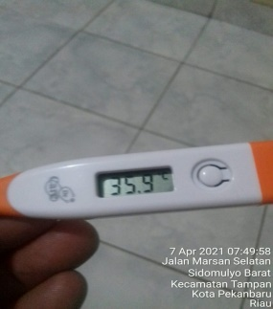 |  | Tidak |  | Tidak |  | Tidak |  | Tidak |  | Tidak |  | Tidak |  | Tidak
 | 2 | 8-Apr-21 | 35.8 | 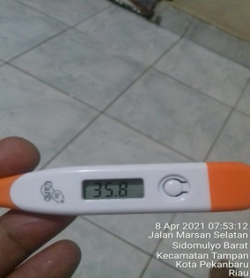 |  | Tidak |  | Tidak |  | Tidak |  | Tidak |  | Tidak |  | Tidak |  | Tidak
 | 3 | 9-Apr-21 | 35.9 | 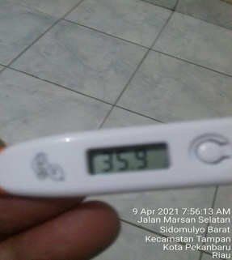 |  | Tidak |  | Tidak |  | Tidak |  | Tidak |  | Tidak |  | Tidak |  | Tidak
 | 4 | 10-Apr-21 | 35.4 | 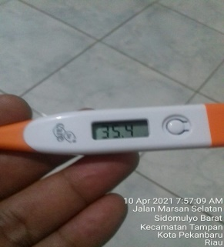 |  | Tidak |  | Tidak |  | Tidak |  | Tidak |  | Tidak |  | Tidak |  | Tidak
 | 5 | 11-Apr-21 | 35.6 | 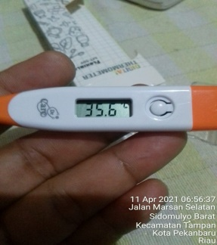 |  | Tidak |  | Tidak |  | Tidak |  | Tidak |  | Tidak |  | Tidak |  | Tidak
 | 6 | 12-Apr-21 | 35.3 | 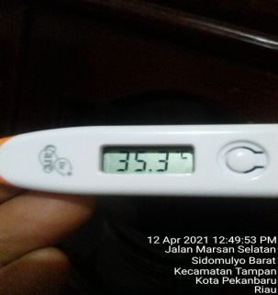 |  | Tidak |  | Tidak |  | Tidak |  | Tidak |  | Tidak |  | Tidak |  | Tidak
 | 7 | 13-Apr-21 | 35.2 | 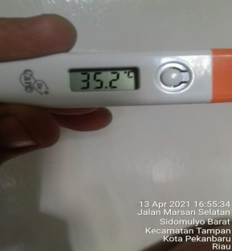 |  | Tidak |  | Tidak |  | Tidak |  | Tidak |  | Tidak |  | Tidak |  | Tidak
 | 8 | 14-Apr-21 | 34.5 | 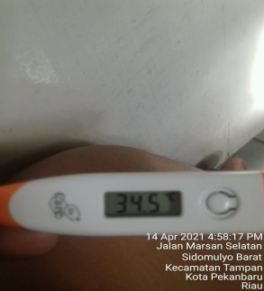 |  | Tidak |  | Tidak |  | Tidak |  | Tidak |  | Tidak |  | Tidak |  | Tidak
 | 9 | 15-Apr-21 | 34.0 | 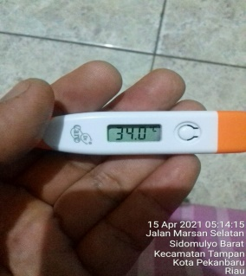 |  | Tidak |  | Tidak |  | Tidak |  | Tidak |  | Tidak |  | Tidak |  | Tidak
 | 10 | 16-Apr-21 | 35.5 | 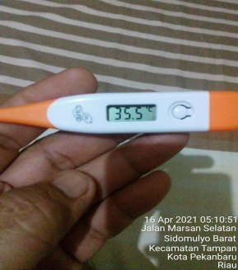 |  | Tidak |  | Tidak |  | Tidak |  | Tidak |  | Tidak |  | Tidak |  | Tidak
 | 11 | 17-Apr-21 | 35.1 | 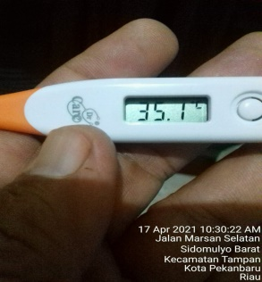 |  | Tidak |  | Tidak |  | Tidak |  | Tidak |  | Tidak |  | Tidak |  | Tidak
 | 12 | 18-Apr-21 | 34.5 | 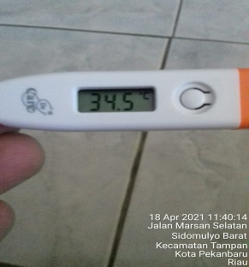 |  | Tidak |  | Tidak |  | Tidak |  | Tidak |  | Tidak |  | Tidak |  | Tidak
 | 13 | 19-Apr-21 | 36.0 | 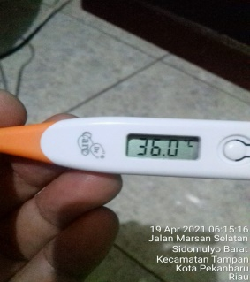 |  | Tidak |  | Tidak |  | Tidak |  | Tidak |  | Tidak |  | Tidak |  | Tidak
 | 14 | 20-Apr-21

 | Apakah anda mengkonsumsi obat-obatan pada saat ini?
1
2
3
4
5

 | Saya memahami jika saya memberikan data yang tidak benar atau tidak lengkap, maka hal
 | tersebut dapat berakibat dikenakannya sanksi oleh perusahaan (PT.PHE dan/AP PHE)

 |  |  |  |  |  |  |  | Pekerja |  |  |  |  |  |  |  | Petugas Medis
 | Tanggal Pernyataan

 | 07/04/2021 |  |  |  |  |  |  | M. YULIS

